POBLACION FUTURA
CALCULE LA CANTIDAD DE POBLACIÓN QUE EXISTIRÁ EN EL 2046 SI EN EL AÑO 2000 HABIAN 300 Y ACTUALMENTE HAY 585

CALCULANDO R (TASA DE CRECIMIENTO)

POBLACION INICIAL | 300
POBLACION ACTUAL | 585
AÑO INICAL | 2000
AÑO ACTUAL | 2023
n | 23
R | 2.95

CALCULANDO POBLACION FUTURA

POBLACION ACTUAL | 585
R | 2.95
AÑO ACTUAL | 2023
AÑO FUTURO | 2046
n | 23
POBLACION FUTURA | 1141

 | CALCULANDO POBLACION FUTURA

 | POBLACION INICIAL | 300
 | R | 2.95
 | AÑO INICIAL | 2000
 | AÑO FUTURO | 2046
 | n | 46
 | POBLACION FUTURA | 1141

LINEA DE COND DIAM TEORI 1 Y 2
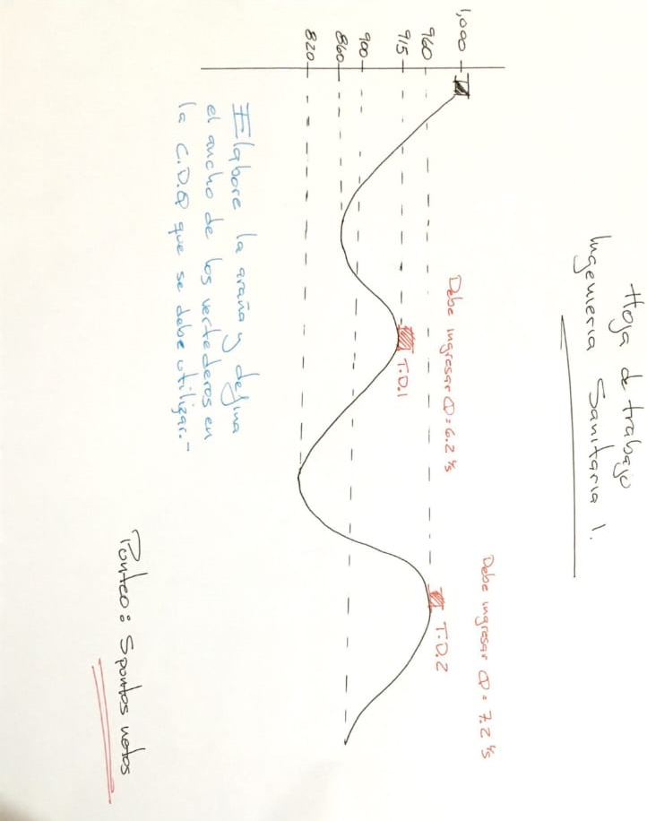

COTA DE SALIDA | 1000 |  |  | COTA MAYOR | 999
COTA MENOR | 915 |  |  | COTA DE LLEGADA | 925
LONGUITUD L (M) | 850 |  |  | LONGUITUD DE DISEÑO LD | 875.5
CAUDAL Q (LTS/S) | 6.2 |  |  | COEFICIENTE HW | 140

 |  |  |  | PERDIDA DE CARGA HF | 74

CALCULANDO DIAMETRO TEORICO

 |  |  |  | CALCULANDO PERDIDA DE CARGA HF
 |  |  |  | CON DIAMETROS D1 Y D2

DIAMETRO TEORICO | 2.350337401
D1 | 3 | "
D2 | 2 | "
 |  |  |  | hf D1 | 22.545264754
 |  |  |  | hf D2 | 162.41261961
CALCULANDO L1 Y L2 |  |  |  | hf 1 | 22.545264754
 |  |  |  | hf 2 | 162.41261961

 |  |  |  | CALCULANDO HF L1 D1 Y L2 D2
L2 | 322.08
L1 | 553.42

CALCULANDO CANTIDAD DE TUBOS (CT) |  |  |  | HF L1 | 14.25
 |  |  |  | HF L2 | 59.75

 |  |  |  | CALCULANDO LOGITUD EN TUBERIA
TUBOS DE 3" | 92
TUBOS DE 2" | 54
 |  |  |  | LONGUITUD DE 3" | 552 m
 |  |  |  | LONGUITUD DE 2" | 324 m

COMPROBANDO COTA DE LLEGADA

 |  |  | 984.75
 |  |  | 925.00

LINEA DE CONDU TIPO DE TUBERIA
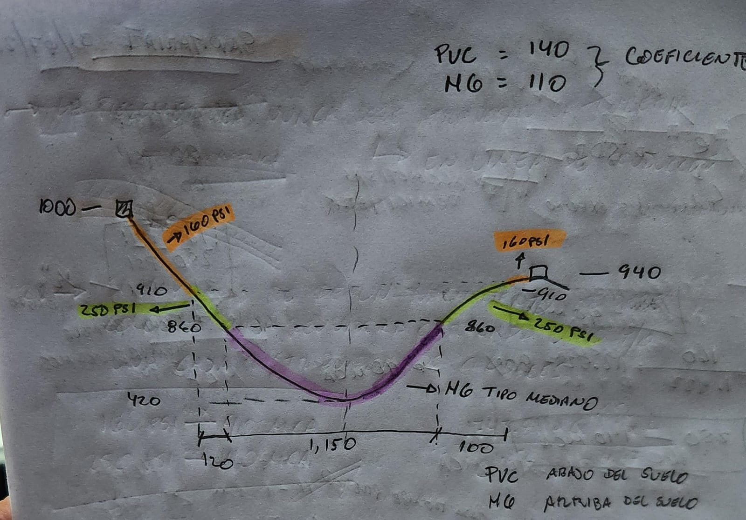
COTA DE CAPTACIÓN | 1000
COTA MÁS BAJA | 420
COTA DE TANQUE | 940 |  | CALCULANDO TIPOS TUBERIAS A UTILIZAR
 |  |  | 910 | TUBERIA A USAR | PVC 160 PSI | SI | 90
 |  |  | 860 | TUBERIA A USAR | PVC 250 PSI | SI | 50
TUBERIA | MCA |  | 600 | TUBERIA A USAR | HG LIVIANO | NO | 0
PVC 160 PSI | 90 |  | 300 | TUBERIA A USAR | HG MEDIANO | SI | 440
PVC 250 PSI | 140 |  | 100 | TUBERIA A USAR | HG PESADO | NO | 0
HG LIVIANO | 400
HG MEDIANO | 700
HG PESADO | 900 |  |  |  | PVC 160 PSI | 120
 |  |  |  |  | PVC 250 PSI | 100
 |  |  |  |  | HG LIVIANO | 0
 |  |  |  |  | HG MEDIANO | 880
 |  |  |  |  | HG PESADO | 0
 |  |  |  |  | TOTAL LONGUITUD | 1100

CALCULANDO % DE TUBERIA
 |  |  |  |  | COEFICIENTE HW PVC | 140
PVC | 20 | % |  |  | COEFICIENTE HW HG | 110
HG | 80 | % |  |  | DIFERENCIA DE C HW | 30

CALCULANDO HW PROMEDIO

 | 24
HW | 116.00

Hoja 1
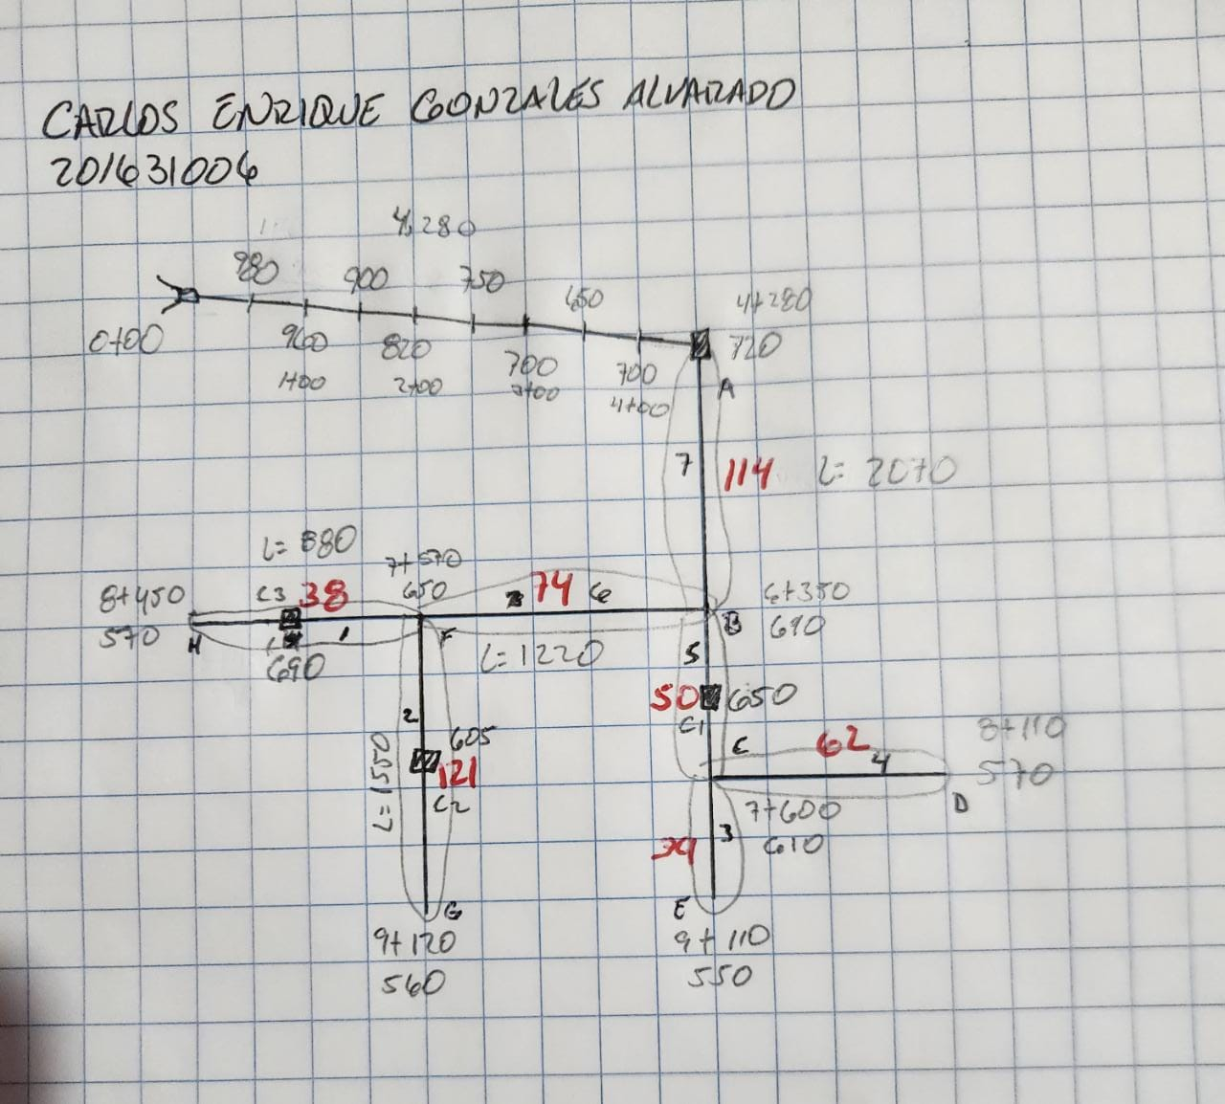

Punto de consumo | Viviendas actuales | Habitantes actuales | Viviendas futuras | Habitantes futuros | Dotación Lit / hab / día | Q medio Lit / seg | Qdía maximo Lit / seg | Qhora máxima | Q consumo simultaneo | Observaciones
1 | 38 | 228 | 65 | 388 | 120 | 0.54 | 0.65 | 1.08 | 1.60
2 | 121 | 726 | 206 | 1236 | 120 | 1.72 | 2.06 | 3.43 | 2.86
3 | 39 | 234 | 66 | 398 | 120 | 0.55 | 0.66 | 1.11 | 1.62
4 | 62 | 372 | 106 | 633 | 120 | 0.88 | 1.06 | 1.76 | 2.04
5 | 50 | 300 | 85 | 511 | 120 | 0.71 | 0.85 | 1.42 | 1.83
6 | 74 | 444 | 126 | 756 | 120 | 1.05 | 1.26 | 2.10 | 2.24
7 | 114 | 684 | 194 | 1164 | 120 | 1.62 | 1.94 | 3.23 | 2.78
 |  |  |  | 5,087 |  | 7.06 | 8.48
 |  |  |  |  |  | 610.38848188
CRITERIOS DE DISEÑO |  |  |  |  |  | 152.59712047
 |  |  |  |  |  | 244.16
Densidad de vivienda |  |  | 6 | Hab/viv
Tasa de crecimientp geométrico |  |  | 2.34 | %
Período de diseño |  |  | 23 | Años |  | 25% | 61.04
Factor de crecimiento |  |  | 1.702 |  |  | 40% | 97.66
Factor de día máximo |  |  | 1.2
Volumen tanque de distribución |  |  | 244 | m3
Factor de hora máxima |  |  | 2

Hoja2
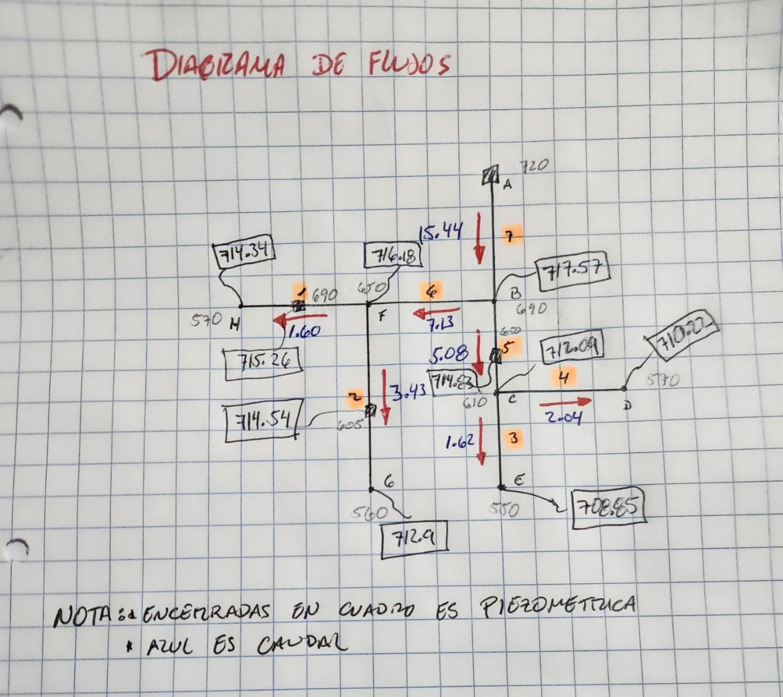
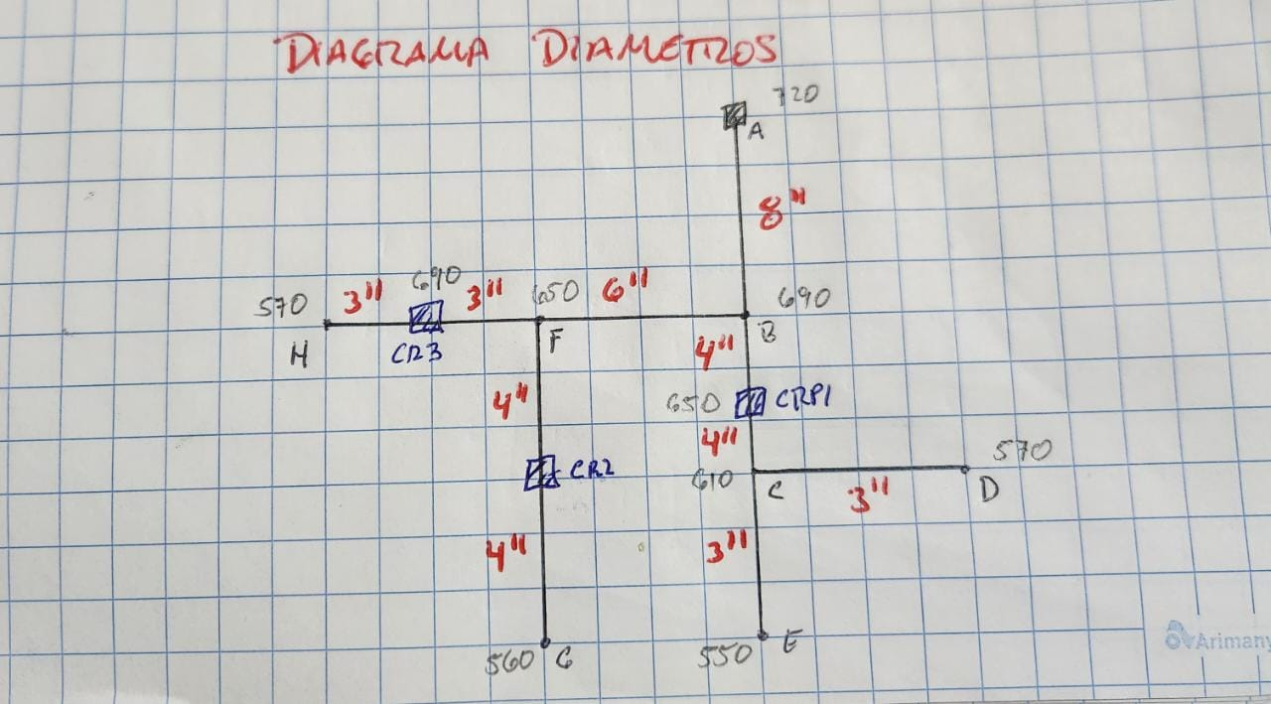
 |  | Q (l/s) | Longitud (m) | Tipo de Tubería | Resistencia de tubería (PSI) | C | Perdida de carga propuesta | Diámetro teórico | Respuestas
DE | A |  |  |  |  |  |  |  | Diámetro real | Hf1 | Velocidad de flujo dentro de tubería m/s
A | B | 15.44 | 2070.00 | PVC | 160.00 | 140 | 3 | 7.66 | 8.000 | 2.43 | 0.48
B | CRP1 | 5.08 | 625.00 | PVC | 160.00 | 140 | 3 | 3.93 | 4.000 | 2.74 | 0.63
CRP1 | C | 5.08 | 625.00 | PVC | 160.00 | 140 | 3 | 3.93 | 4.000 | 2.74 | 0.63
C | D | 2.04 | 570.00 | PVC | 160.00 | 140 | 3 | 2.72 | 3.000 | 1.87 | 0.45
C | E | 1.62 | 1510.00 | PVC | 160.00 | 140 | 3 | 3.05 | 3.000 | 3.24 | 0.36
B | F | 7.13 | 1220.00 | PVC | 160.00 | 140 | 3 | 5.12 | 6.000 | 1.39 | 0.39
F | CRP2 | 3.43 | 775.00 | PVC | 160.00 | 140 | 3 | 3.53 | 4.000 | 1.64 | 0.42
CRP2 | G | 3.43 | 775.00 | PVC | 160.00 | 140 | 3 | 3.53 | 4.000 | 1.64 | 0.42
F | CRP3 | 1.60 | 440.00 | PVC | 160.00 | 140 | 3 | 2.35 | 3.000 | 0.92 | 0.35
CRP3 | H | 1.60 | 440.00 | PVC | 160.00 | 140 | 3 | 2.35 | 3.000 | 0.92 | 0.35

